商品信息
COCO Living Space｜不锈钢挤牙膏器
来源：COCO_Living_Space_Shopee全量审计_持续更新.xlsx｜工作表：高销量商品｜Excel第64行｜商品ID：25421306687

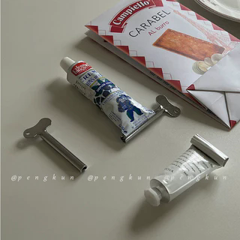
字段 | 内容 | 商品主图
序号 | 84
商品主图 | 见右侧嵌入主图
商品ID | 25421306687
商品中文名称 | 不锈钢挤牙膏器
商品标题 | Keychain Toothpaste Squeezer Manual Zinc Alloy Metal Stainless Steel Hand Cream Squeezer Toothpaste Clip Home Use
Shopee链接 | https://shopee.com.my/Keychain-Toothpaste-Squeezer-Manual-Zinc-Alloy-Metal-Stainless-Steel-Hand-Cream-Squeezer-Toothpaste-Clip-Home-Use-i.115498741.25421306687
近月销量显示 | 8 Sold/Month
近月销量下限 | 8
列表价格显示 | RM3.28
列表最低价(MYR) | 3.28
列表评分 | 4.9
累计总销量显示 | 1k+ Sold
累计总销量下限 | 1,000
是否精确 | FALSE
详情价格显示 | RM3.28 Lower prices today
详情价(MYR) | 3.28
详情评分 | 4.9
评论覆盖 | partial
好评主题 | 当前6条有文字评论中，4条有效反馈主要认可夹持牢固、设计方便、金属材质手感、包装和性价比。
差评/风险主题 | 当前样本未出现明确的使用故障，但1条评论完全与商品无关、1条明确表示图片用于领取金币，不能作为质量证据。商品描述主动提示不锈钢可能存在小污渍、黑点、划痕等生产痕迹；其余59条文字评论及低星原因尚未核验。
图片来源URL | https://down-my.img.susercontent.com/file/sg-11134201-7rccz-ltcm4bbncdg1e0@resize_w320_nl.webp
1688链接 | https://detail.1688.com/offer/945580741253.html?share_token=W30t7kC5lqXVBaGgOikFE5ROJ1DQCN76QZ9s0+XbG4muJZfxzWl9Dg%3D%3D&__share_id=4d741933-34ac-4651-9c2f-b50d34af7158&rpg-cnt=share.offerDetail&offerId=945580741253&__zhi_token=EWRU6aX00Xaat&spm=a262eq.8992535%2F20260804.5103953.0&forcePC=1785857147148
颜色/规格 | 默认
长宽高
重量(g)
单个成本 | 0.84
单个运费 | 2.00
国内段总价 | 2.84
国际头程
总成本估算
利润估算
预计毛利率估算
3个成本
3个运费
国内段总价2
国际头程2
总成本估算2
利润估算2
预计毛利率估算2
5个成本
5个运费
国内段总价3
国际头程3
总成本估算3
利润估算3
预计毛利率估算3
8个成本
8个运费
国内段总价4
国际头程4
总成本估算4
利润估算4
预计毛利率估算4

